P3.24
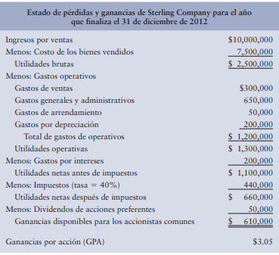

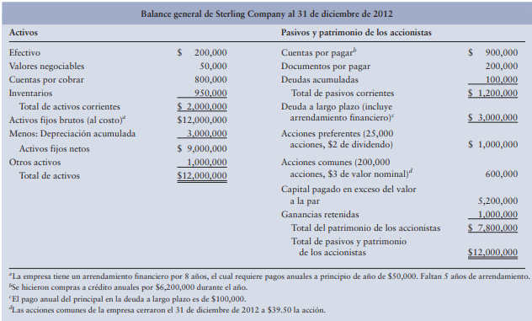

Razones financieras
Razon Corriente | 1.6666666667 | AC | $2,000,000.00 | Liquidez: La liquidez esta muy baja de la industria, pero se establece para los tres años Actividad: El periodo de cobro ha disminuido lo que significa que ha mejorado, se observa que la rotación de inventarios ha bajado en comparación con la industria Endeudamiento: El índice de deuda incremento en comparación a los dos años anteriores sobrepasa un poco el estándar de la industria, el motivo de cargos de interés ha disminuido en comparación a los dos años y en comparación con la industria de igual forma la cobertura de pagos fijos lo que indica que la empresa corre el riesgo de no cumplir con sus de pagos e intereses de cargos fijos. Mercado: El precio de mercado-libro de la empresa se ha mantenido estable, aunque disminuye en relación al año 2010 y 2011 pero incrementa en el 2012.
Prueba del ácido o Razón rápida | 0.875 | PC | $1,200,000.00
 |  | Inventario | $950,000.00
Razon de efectivo | 0.16666666667 | Efectivo | $200,000.00
Capital de Trabajo Neto a activos totales | 0.066666666667 | Activos Totales | $12,000,000.00
 |  | Promedio de costos diarios | $8,500,000.00
Medición de intervalo | 0.23529411765

P3.26
a)

Razon | 2011 | 2012.00 | formula | grado de cambio
Liquidez corriente | 3.25 | 3 | 0.076923076923 | 7.69
Razón rápida | 2.5 | 2.2 | 0.12 | 12.00
Rotación de inventarios | 12.8 | 10.3 | 0.1953125 | 19.53
Periodo promedio de cobro | 42.6 | 31.4 | 0.26291079812 | 26.29
Rotación de activos totales | 1.4 | 2 | -0.42857142857 | -42.86
Indice de endeudamiento | 0.45 | 0.62 | -0.37777777778 | -37.78
Razón de cargos de interés fijo | 4 | 3.85 | 0.0375 | 3.75
Margen de utiliad bruta | 68% | 65% | 0.044117647059 | 4.41
Margen de utlidad operativa | 14% | 16% | -0.14285714286 | -14.29
Margen de utildad neta | 8.30% | 8.10% | 0.024096385542 | 2.41
Rendimiento sobre los activos totales | 11.60% | 16.20% | -0.39655172414 | -39.66
Rendimiento sobre el patrimonio | 21.10% | 42.60% | -1.018957346 | -101.90
Razón precio/ganancias | 10.7 | 9.8 | 0.084112149533 | 8.41
Razón mercado /libro | 1.4 | 1.25 | 0.10714285714 | 10.71

b) Para las razones que muestren una diferencia del 10% o más de un año a otro, determine si la diferencia es a favor o en contra de la compañía.

promedio de cobro: El motivo por el cual bajó el promedio de cobro pasando de los 42 días a los 31, es que la rotación de inventarios disminuyó, con esto haciendo que se hicieran mas cobros a los clientes antiguos
Razon | 2011 | 2012 | formula | grado de cambio | respuestas
Liquidez corriente | 3.25 | 3 | 0.076923076923 | 7.69
Razón rápida | 2.5 | 2.2 | 0.12 | 12.00
Rotación de inventarios | 12.8 | 10.3 | 0.1953125 | 19.53
Periodo promedio de cobro | 42.6 | 31.4 | 0.26291079812 | 26.29 | bueno
Rotación de activos totales | 1.4 | 2 | -0.42857142857 | -42.86 | bueno
Indice de endeudamiento | 0.45 | 0.62 | -0.37777777778 | -37.78 | Malo
Razón de cargos de interés fijo | 4 | 3.85 | 0.0375 | 3.75
Margen de utiliad bruta | 68% | 65% | 0.044117647059 | 4.41
Margen de utlidad operativa | 14% | 16% | -0.14285714286 | -14.29
Margen de utildad neta | 8.30% | 8.10% | 0.024096385542 | 2.41
Rendimiento sobre los activos totales | 11.60% | 16.20% | -0.39655172414 | -39.66 | Malo
Rendimiento sobre el patrimonio | 21.10% | 42.60% | -1.018957346 | -101.90 | Malo
Razón precio/ganancias | 10.7 | 9.8 | 0.084112149533 | 8.41
Razón mercado /libro | 1.4 | 1.25 | 0.10714285714 | 10.71

